Sheet1
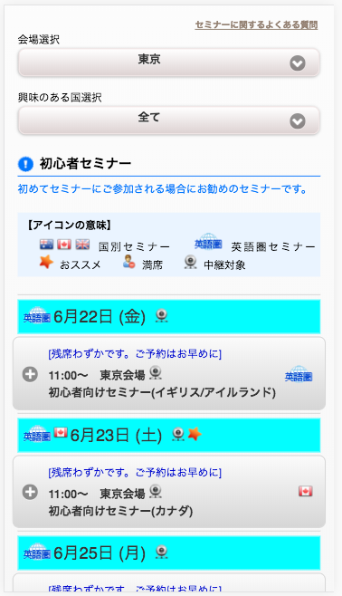
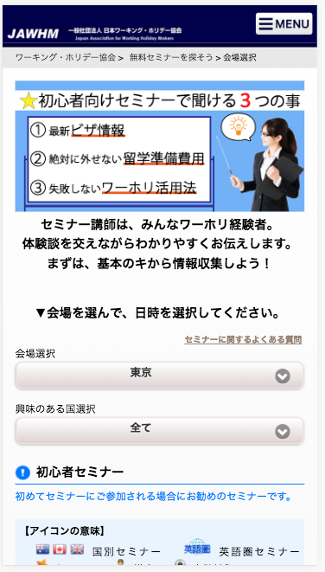
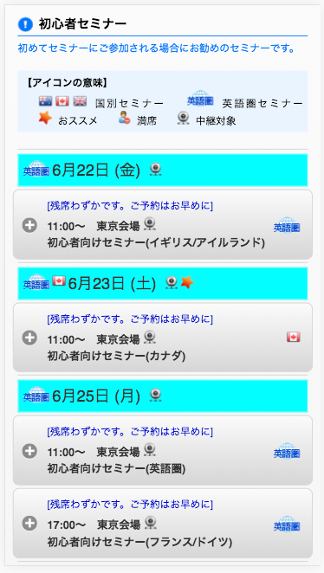
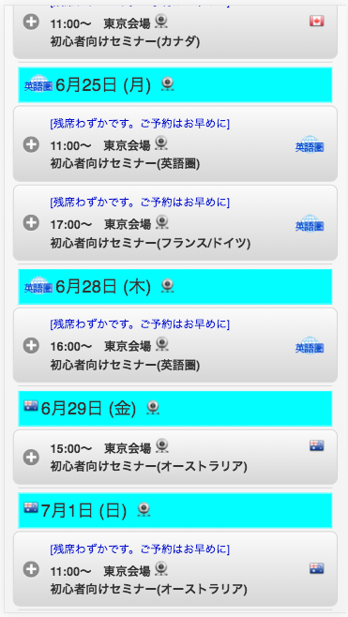
参考ＵＲＬ link tham khảo
https://www.jawhm.or.jp/seminar/ser/know/first

スクロールした時に、この部分を固定表示したいです。
Tôi muốn thể hiện cố định phần này khi đã cuộn

